Instruções de Preenchimento
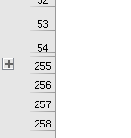
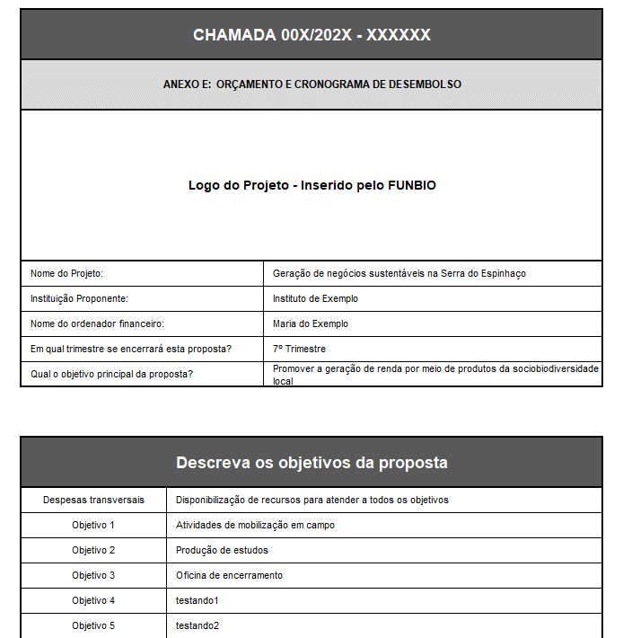
INSTRUÇÕES PARA O PREENCHIMENTO

Antes de inserir as despesas, é necessário preencher o cabeçalho da proposta. Um exemplo deste cabeçalho encontra-se à direita. Abaixo do cabeçalho, insira os objetivos e resultados da proposta. Caso haja mais de um resultado do objetivo, complete na linha referente a ele. Um exemplo de preenchimento desta tabela encontra abaixo do cabeçalho. A informação oficial, que será avaliada no processo seletivo, deve ser preenchida na aba "Orçamento".
Sobre o orçamento: O modelo de orçamento do FUNBIO foi pensado para que os avaliadores tenham três informações sobre as despesas necessárias para o alcance dos objetivo principal de cada proposta. Ao informar a primeira linha do orçamento, será necessário preencher todas as células desta linha, até a última coluna da tabela. IMPORTANTE: O orçamento deverá estar de acordo com atividades e objetivos propostos para o projeto. IMPORTANTE: Não devem ser preenchidas células marcadas em cinza.
1º Passo: Preencher a Despesa elegível:
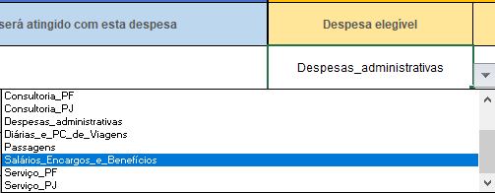

 | O detalhamento das despesas elegíveis encontra-se disponível aqui

2º Passo: Selecionar o Insumo por despesa:
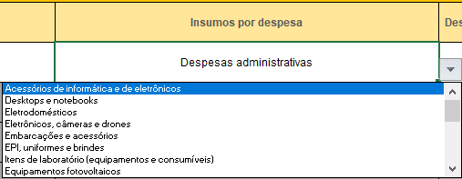

3º Passo: Selecionar a Descrição da despesa e indicação da unidade de medida:

 |  | Detalhamento das despesas elegíveis
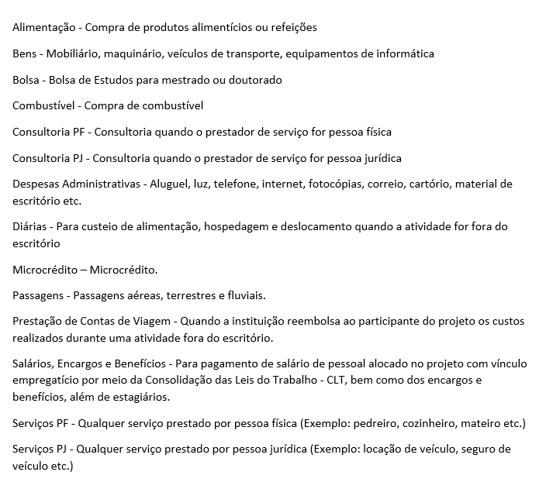

4º Passo: Selecionar a Origem do recurso:
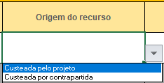

5º Passo: Definir as Quantidade de cada despesa
• Para as quantidades só serão aceitas informações NUMÉRICAS

6º Passo: Definir o Valor Unitário de cada despesa
• Valores sempre em reais (R$)

IMPORTANTE: NÃO preencher a coluna Total por tipo de despesa (R$)

Para Cronograma de Desembolso:

DEFINIÇÃO: O Cronograma de Desembolso reflete a utilização das despesas planejadas ao longo da implementação do projeto

INSTRUÇÃO: Preencher os valores para cada despesa (linha) ao longo da implementação do projeto (planejamento trimestral)

• O total alocado no período da proposta (coluna AF) do Cronograma de Desembolso deverá ser igual ao total por tipo de despesa (coluna V)
• Caso o preenchimento seja feito de forma correta, o Comparativo entre Descrição e Cronograma (coluna AG) alegará que os valores estão iguais.
• Caso o preenchimento seja feito de forma incorreta, o Comparativo entre Descrição e Cronograma (coluna AG) alegará desigualdade nos valores da
coluna V e a coluna AF

Exemplo de Preencimento Correto:

O valor R$ 223,00 (na célula em amarelo) está igual ao Total alocado no período da proposta (em verde), que representa a soma dos valores de cada
trimestre.

Exemplo de Preencimento Incorreto:

O valor R$ 223,00 (na célula em amarelo) difere-se do Total alocado no período da proposta (em verde), o que ocasiona na mensagem de desigualdade

• Se desejar incluir mais informações nos campos de Despesas, Cronograma e Objetivos, clique no ícone de + à esquerda na aba "Template
novo".

Orçamento

 |  |  |  |  |  |  | Despesas, Cronograma e Objetivos relacionados
 |  |  |  |  |  |  | Objetivos e resultados da proposta |  | Descrição da Despesa |  |  |  |  |  |  |  | Cronograma de Desembolso Não escreva nas células marcadas em cinza |  |  |  |  |  |  |  |  |  |  | 6
 |  |  |  |  |  |  | Escolha o objetivo referente a esta despesa | Escolha o resultado que será atingido com esta despesa | Despesa elegível | Insumos por despesa | Descrição da despesa e indicação da unidade de medida | Origem do recurso | Quantidade | Valor Unitário (R$) | Total por tipo de despesa (R$) | Situação do preenchimento da seção Descrição (amarela) | 1º Trimestre | 2º Trimestre | 3º Trimestre | 4º Trimestre | 5º Trimestre | 6º Trimestre | 7º Trimestre | 8º Trimestre | Total alocado no período da proposta (R$) | Comparativo entre Descrição (amarela) e Cronograma (verde) | Situação do preenchimento da seção Cronograma (verde)
 |  |  |  |  |  |  | Objetivo_1 |  | Bens | Materiais para reforma e construção |  |  |  |  |  | Preencher descrição da despesa ou deletar objetivo |  |  |  |  |  |  |  |  |  |  | Preenchimento está OK
 |  |  |  |  |  |  |  |  |  |  |  |  |  |  |  | Preenchimento está OK |  |  |  |  |  |  |  |  |  |  | Preenchimento está OK
 |  |  |  |  |  |  |  |  |  |  |  |  |  |  |  | Preenchimento está OK |  |  |  |  |  |  |  |  |  |  | Preenchimento está OK
CHAMADA 12/2022 - Planos de Gestão de Cadeia de Valor |  |  |  |  |  |  |  |  |  |  |  |  |  |  |  | Preenchimento está OK |  |  |  |  |  |  |  |  |  |  | Preenchimento está OK
 |  |  |  |  |  |  |  |  |  |  |  |  |  |  |  | Preenchimento está OK |  |  |  |  |  |  |  |  |  |  | Preenchimento está OK
ANEXO E: ORÇAMENTO E CRONOGRAMA DE DESEMBOLSO |  |  |  |  |  |  |  |  |  |  |  |  |  |  |  | Preenchimento está OK |  |  |  |  |  |  |  |  |  |  | Preenchimento está OK
 |  |  |  |  |  |  |  |  |  |  |  |  |  |  |  | Preenchimento está OK |  |  |  |  |  |  |  |  |  |  | Preenchimento está OK
 |  |  |  |  |  |  |  |  |  |  |  |  |  |  |  | Preenchimento está OK |  |  |  |  |  |  |  |  |  |  | Preenchimento está OK
 |  |  |  |  |  |  |  |  |  |  |  |  |  |  |  | Preenchimento está OK |  |  |  |  |  |  |  |  |  |  | Preenchimento está OK
 |  |  |  |  |  |  |  |  |  |  |  |  |  |  |  | Preenchimento está OK |  |  |  |  |  |  |  |  |  |  | Preenchimento está OK
 |  |  |  |  |  |  |  |  |  |  |  |  |  |  |  | Preenchimento está OK |  |  |  |  |  |  |  |  |  |  | Preenchimento está OK
 |  |  |  |  |  |  |  |  |  |  |  |  |  |  |  | Preenchimento está OK |  |  |  |  |  |  |  |  |  |  | Preenchimento está OK
Nome do Projeto: |  |  | Preencher |  |  |  |  |  |  |  |  |  |  |  |  | Preenchimento está OK |  |  |  |  |  |  |  |  |  |  | Preenchimento está OK
Instituição Proponente: |  |  | Preencher |  |  |  |  |  |  |  |  |  |  |  |  | Preenchimento está OK |  |  |  |  |  |  |  |  |  |  | Preenchimento está OK
Nome do ordenador financeiro: |  |  | Preencher |  |  |  |  |  |  |  |  |  |  |  |  | Preenchimento está OK |  |  |  |  |  |  |  |  |  |  | Preenchimento está OK
Em qual trimestre se encerrará esta proposta? |  |  | 6º Trimestre |  |  |  |  |  |  |  |  |  |  |  |  | Preenchimento está OK |  |  |  |  |  |  |  |  |  |  | Preenchimento está OK
Qual o objetivo principal da proposta? |  |  | Preencher |  |  |  |  |  |  |  |  |  |  |  |  | Preenchimento está OK |  |  |  |  |  |  |  |  |  |  | Preenchimento está OK
 |  |  |  |  |  |  |  |  |  |  |  |  |  |  |  | Preenchimento está OK |  |  |  |  |  |  |  |  |  |  | Preenchimento está OK
 |  |  |  |  |  |  |  |  |  |  |  |  |  |  |  | Preenchimento está OK |  |  |  |  |  |  |  |  |  |  | Preenchimento está OK
Descreva os objetivos e resultados da proposta |  |  |  |  |  |  |  |  |  |  |  |  |  |  |  | Preenchimento está OK |  |  |  |  |  |  |  |  |  |  | Preenchimento está OK
 |  |  |  |  |  |  |  |  |  |  |  |  |  |  |  | Preenchimento está OK |  |  |  |  |  |  |  |  |  |  | Preenchimento está OK
Lista de objetivos | Descrição do objetivo | 1º resultado do objetivo | 2º resultado do objetivo | 3º resultado do objetivo | 4º resultado do objetivo | 5º resultado do objetivo |  |  |  |  |  |  |  |  |  | Preenchimento está OK |  |  |  |  |  |  |  |  |  |  | Preenchimento está OK
 |  |  |  |  |  |  |  |  |  |  |  |  |  |  |  | Preenchimento está OK |  |  |  |  |  |  |  |  |  |  | Preenchimento está OK
Despesas Transversais | Ex.: Despesas relacionadas a toda a proposta e não a um objetivo específico. Exemplo: contratação de equipe técnica. | -- | -- |  |  |  |  |  |  |  |  |  |  |  |  | Preenchimento está OK |  |  |  |  |  |  |  |  |  |  | Preenchimento está OK
 |  |  |  |  |  |  |  |  |  |  |  |  |  |  |  | Preenchimento está OK |  |  |  |  |  |  |  |  |  |  | Preenchimento está OK
Objetivo 1 | Ex.: Ampliar o mercado de atuação da cooperativa | Ex.: Mercado mapeado e estratégia de comercialização definida |  |  |  |  |  |  |  |  |  |  |  |  |  | Preenchimento está OK |  |  |  |  |  |  |  |  |  |  | Preenchimento está OK
 |  |  |  |  |  |  |  |  |  |  |  |  |  |  |  | Preenchimento está OK |  |  |  |  |  |  |  |  |  |  | Preenchimento está OK
Objetivo 2 | Ex.: Fortalecer a comunicação da organização com o mercado | Ex.: Plano de comunicação e Identidade visual definidos de forma participativa |  |  |  |  |  |  |  |  |  |  |  |  |  | Preenchimento está OK |  |  |  |  |  |  |  |  |  |  | Preenchimento está OK
 |  |  |  |  |  |  |  |  |  |  |  |  |  |  |  | Preenchimento está OK |  |  |  |  |  |  |  |  |  |  | Preenchimento está OK
Objetivo 3 |  |  |  |  |  |  |  |  |  |  |  |  |  |  |  | Preenchimento está OK |  |  |  |  |  |  |  |  |  |  | Preenchimento está OK
 |  |  |  |  |  |  |  |  |  |  |  |  |  |  |  | Preenchimento está OK |  |  |  |  |  |  |  |  |  |  | Preenchimento está OK
Objetivo 4 |  |  |  |  |  |  |  |  |  |  |  |  |  |  |  | Preenchimento está OK |  |  |  |  |  |  |  |  |  |  | Preenchimento está OK
 |  |  |  |  |  |  |  |  |  |  |  |  |  |  |  | Preenchimento está OK |  |  |  |  |  |  |  |  |  |  | Preenchimento está OK
Objetivo 5 |  |  |  |  |  |  |  |  |  |  |  |  |  |  |  | Preenchimento está OK |  |  |  |  |  |  |  |  |  |  | Preenchimento está OK
 |  |  |  |  |  |  |  |  |  |  |  |  |  |  |  | Preenchimento está OK |  |  |  |  |  |  |  |  |  |  | Preenchimento está OK
Objetivo 6 |  |  |  |  |  |  |  |  |  |  |  |  |  |  |  | Preenchimento está OK |  |  |  |  |  |  |  |  |  |  | Preenchimento está OK
 |  |  |  |  |  |  |  |  |  |  |  |  |  |  |  | Preenchimento está OK |  |  |  |  |  |  |  |  |  |  | Preenchimento está OK
Objetivo 7 |  |  |  |  |  |  |  |  |  |  |  |  |  |  |  | Preenchimento está OK |  |  |  |  |  |  |  |  |  |  | Preenchimento está OK
 |  |  |  |  |  |  |  |  |  |  |  |  |  |  |  | Preenchimento está OK |  |  |  |  |  |  |  |  |  |  | Preenchimento está OK
Objetivo 8 |  |  |  |  |  |  |  |  |  |  |  |  |  |  |  | Preenchimento está OK |  |  |  |  |  |  |  |  |  |  | Preenchimento está OK
 |  |  |  |  |  |  |  |  |  |  |  |  |  |  |  | Preenchimento está OK |  |  |  |  |  |  |  |  |  |  | Preenchimento está OK
Objetivo 9 |  |  |  |  |  |  |  |  |  |  |  |  |  |  |  | Preenchimento está OK |  |  |  |  |  |  |  |  |  |  | Preenchimento está OK
 |  |  |  |  |  |  |  |  |  |  |  |  |  |  |  | Preenchimento está OK |  |  |  |  |  |  |  |  |  |  | Preenchimento está OK
Objetivo 10 |  |  |  |  |  |  |  |  |  |  |  |  |  |  |  | Preenchimento está OK |  |  |  |  |  |  |  |  |  |  | Preenchimento está OK
 |  |  |  |  |  |  |  |  |  |  |  |  |  |  |  | Preenchimento está OK |  |  |  |  |  |  |  |  |  |  | Preenchimento está OK
Clique aqui para visualizar o quadro de resumo da proposta
 |  |  |  |  |  |  |  |  |  |  |  |  |  |  |  | Preenchimento está OK |  |  |  |  |  |  |  |  |  |  | Preenchimento está OK
 |  |  |  |  |  |  |  |  |  |  |  |  |  |  |  | Preenchimento está OK |  |  |  |  |  |  |  |  |  |  | Preenchimento está OK
 |  |  |  |  |  |  |  |  |  |  |  |  |  |  |  | Preenchimento está OK |  |  |  |  |  |  |  |  |  |  | Preenchimento está OK
 |  |  |  |  |  |  |  |  |  |  |  |  |  |  |  | Preenchimento está OK |  |  |  |  |  |  |  |  |  |  | Preenchimento está OK
 |  |  |  |  |  |  |  |  |  |  |  |  |  |  |  | Preenchimento está OK |  |  |  |  |  |  |  |  |  |  | Preenchimento está OK
 |  |  |  |  |  |  |  |  |  |  |  |  |  |  |  | Preenchimento está OK |  |  |  |  |  |  |  |  |  |  | Preenchimento está OK
 |  |  |  |  |  |  |  |  |  |  |  |  |  |  |  | Preenchimento está OK |  |  |  |  |  |  |  |  |  |  | Preenchimento está OK
 |  |  |  |  |  |  |  |  |  |  |  |  |  |  |  | Preenchimento está OK |  |  |  |  |  |  |  |  |  |  | Preenchimento está OK
 |  |  |  |  |  |  |  |  |  |  |  |  |  |  |  | Preenchimento está OK |  |  |  |  |  |  |  |  |  |  | Preenchimento está OK
 |  |  |  |  |  |  |  |  |  |  |  |  |  |  |  | Preenchimento está OK |  |  |  |  |  |  |  |  |  |  | Preenchimento está OK
 |  |  |  |  |  |  |  |  |  |  |  |  |  |  |  | Preenchimento está OK |  |  |  |  |  |  |  |  |  |  | Preenchimento está OK
 |  |  |  |  |  |  |  |  |  |  |  |  |  |  |  | Preenchimento está OK |  |  |  |  |  |  |  |  |  |  | Preenchimento está OK
 |  |  |  |  |  |  |  |  |  |  |  |  |  |  |  | Preenchimento está OK |  |  |  |  |  |  |  |  |  |  | Preenchimento está OK
 |  |  |  |  |  |  |  |  |  |  |  |  |  |  |  | Preenchimento está OK |  |  |  |  |  |  |  |  |  |  | Preenchimento está OK
 |  |  |  |  |  |  |  |  |  |  |  |  |  |  |  | Preenchimento está OK |  |  |  |  |  |  |  |  |  |  | Preenchimento está OK
 |  |  |  |  |  |  |  |  |  |  |  |  |  |  |  | Preenchimento está OK |  |  |  |  |  |  |  |  |  |  | Preenchimento está OK
 |  |  |  |  |  |  |  |  |  |  |  |  |  |  |  | Preenchimento está OK |  |  |  |  |  |  |  |  |  |  | Preenchimento está OK
 |  |  |  |  |  |  |  |  |  |  |  |  |  |  |  | Preenchimento está OK |  |  |  |  |  |  |  |  |  |  | Preenchimento está OK

Clique aqui para retornar aos campos de orçamento e cronograma de desembolso
 |  |  |  |  |  |  |  |  | Clique aqui para atualizar

Para atualizar todos os gráficos, clique com o botão direito botão ao lado e vá na opção "Atualizar dados"
 |  |  |  |  |  |  |  |  | Total Geral

 | Total
1º Tri | 0
2º Tri | 0
3º Tri | 0
4º Tri | 0
5º Tri | 0
6º Tri | 0
7º Tri | 0
8º Tri | 0
 | Total
Total Geral
 | Total
 | -
Valores por tipo de despesa (R$)
Valores por duração do projeto (R$)
Quadro resumo da proposta
-
Valor total (R$)
-
-
2º Desembolso
-
-
Valores custeados pelo projeto (R$)
Valores de contrapartida (R$)
-
-
-
-
1º Desembolso
-
-
3º Desembolso
-
-
4º Desembolso
Valores por objetivo (R$)
Trans
Obj 2
Obj 3
Obj 4
Obj 5
Obj 6
Obj 7
Obj 8
Obj 9
Obj 10
Obj 1

